Graph1
 | Precio Internacional (pesos/t) | Precio Medio Rural, México (pesos/t)
2004/01 | 18300.52149 | 2721.3308565
2004/02 | 19627.428737 | 2980.4984494
2004/03 | 19251.981307 | 3037.2990824
2004/04 | 22840.692687 | 3735.178118
2005/01 | 29789.11127 | 4843.4250832
2005/02 | 30542.05072 | 4933.5601014
2005/03 | 24982.08699 | 4010.8961598
2005/04 | 25048.825441 | 4168.2048475
2006/01 | 27754.694449 | 4703.8007103
2006/02 | 26890.937628 | 4517.4839195
2006/03 | 26246.351388 | 4321.41172
2006/04 | 28882.214596 | 4796.0542169
2007/01 | 29423.536292 | 4812.0806273
2007/02 | 27725.406887 | 4487.4944892
2007/03 | 29697.994794 | 4715.3761298
2007/04 | 32100.598906 | 5206.3987232
2008/01 | 35446.769031 | 5934.8620471
2008/02 | 32822.36417 | 5228.6734813
2008/03 | 33117.57022 | 5364.440848
2008/04 | 34922.664523 | 5497.980739
2009/01 | 40805.053877 | 6300.8872074
2009/02 | 42570.894251 | 6478.9665166
2009/03 | 42765.886755 | 6451.4762054
2009/04 | 44596.961226 | 6913.6231064
2010/01 | 45122.487695 | 6928.0037024
2010/02 | 49236.606476 | 7431.9186963
2010/03 | 59893.159772 | 9276.893443
2010/04 | 63599.580389 | 10168.91601
2011/01 | 74727.953576 | 12166.010827
2011/02 | 74563.136454 | 12156.068908
2011/03 | 73584.122232 | 11933.620135
2011/04 | 73026.868253 | 11834.524626
2012/01 | 63257.778825 | 10282.881983
2012/02 | 54134.880492 | 8599.6593051
2012/03 | 52616.606806 | 8430.9144307
2012/04 | 46188.455037 | 7441.3718863
2013/01 | 42400.439868 | 6757.4439187
2013/02 | 39885.132386 | 6224.572481
2013/03 | 38488.939963 | 5986.2325698
2013/04 | 36031.844376 | 5554.1837566
2014/01 | 50558.780184 | 8233.7868256
2014/02 | 60655.447768 | 10339.942689
2014/03 | 59785.389119 | 9390.0329153
2014/04 | 63860.966777 | 9559.918692
2015/01 | 58066.536703 | 9741.4719512
2015/02 | 54256.819677 | 9199.6380626
2015/03 | 55217.278605 | 8950.1064437
2015/04 | 55339.975345 | 8551.2252885
2016/01 | 59686.435786 | 9020.0305635
2016/02 | 63145.684596 | 8997.8070232
...
Gráfica 1. Precios indicativos del café verde (otros suaves) de la OIC y precio medio rural del café cereza en México (2004:I - 2018:IV).

Pesos por tonelada

Fuente: Elaboración propia con información de la Organización Internacional del Café (OIC), Banco de México (Banxico), Sistema de Información Agroalimentaria y Pesquera (SIAP) e INEGI.

Graph2
Gráfica 2. Precio medio rural por estado productor de café.
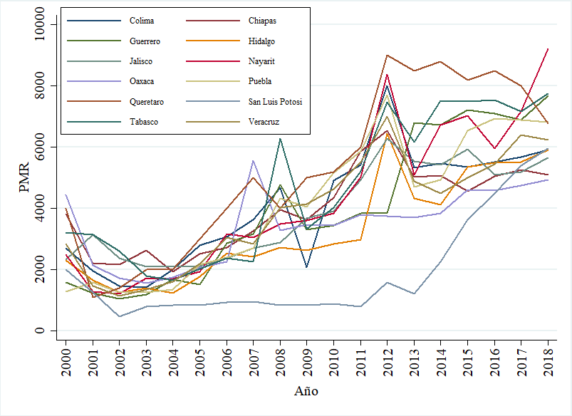

Nota: Los precios están expresados en pesos por tonelada.

Graph3
Gráfica 3. Variación within en el precio medio rural
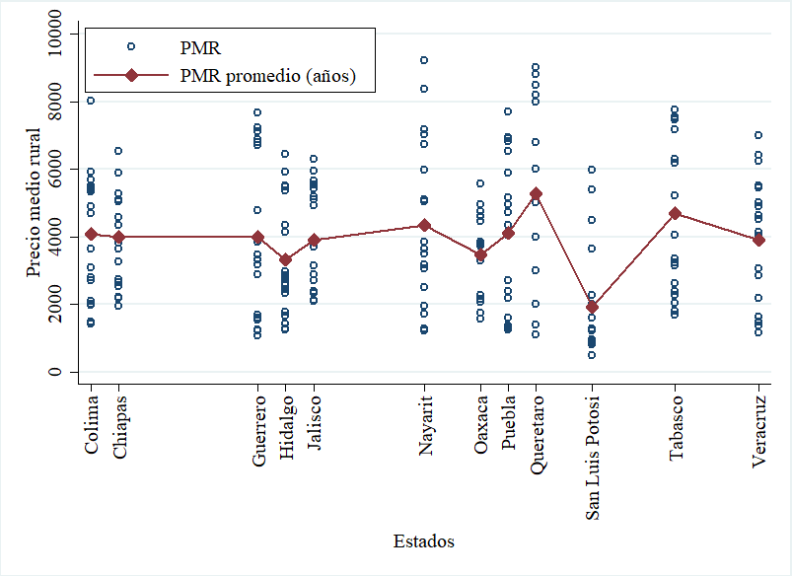

Nota: Los precios están expresados en pesos por tonelada.

Graph4
Gráfica 4. Variación between en el precio medio rural
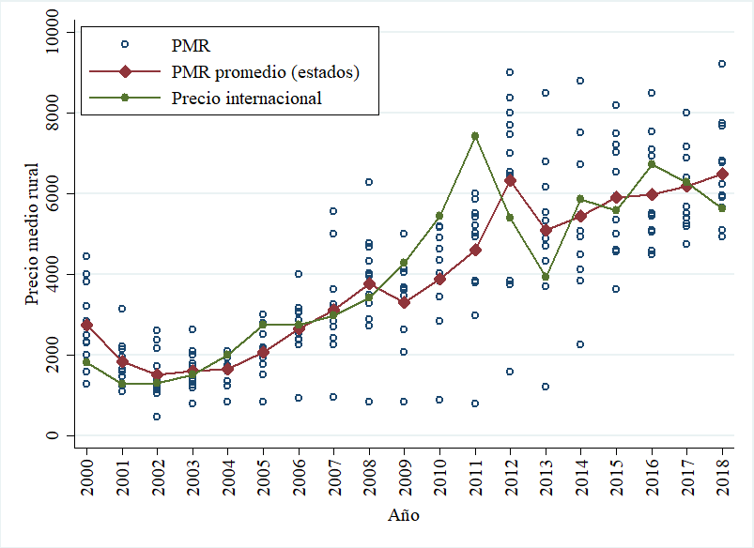

Nota: Los precios están expresados en pesos por tonelada.

Graph5
 |  |  | Coeficiente (precio int.) | Intervalo de confianza al 95%
 |  |  | 1.2135569828 | 0.71491283384 | 1.7122011317 | 1.312011
 |  |  | 1.381864 | 0.86792064 | 1.89580736 | 1.312011
 |  |  | 1.36802 | 0.86407264 | 1.87196736 | 1.312011
 |  |  | 1.397448 | 0.89986868 | 1.89502732 | 1.312011
 |  |  | 1.40111 | 0.8713514 | 1.9308686 | 1.312011
 |  |  | 1.393461 | 0.86872196 | 1.91820004 | 1.312011
 |  |  | 1.324767 | 0.81223288 | 1.83730112 | 1.312011
 |  |  | 1.312011 | 0.80133104 | 1.82269096 | 1.312011
 | 3 | -0.5 | 1.584375 | 0.90160704 | 2.26714296 | 1.312011
 | 3 | -0.5 | 1.504452 | 0.62253432 | 2.38636968 | 1.312011
 | 3 | -0.5 | 1.48577 | 0.63326408 | 2.33827592 | 1.312011
 | 3 | -0.5 | 1.506173 | 0.65628956 | 2.35605644 | 1.312011
 | 3 | -0.5 | 1.291232 | 0.36916176 | 2.21330224 | 1.312011
 | 3 | -0.5 | 1.312579 | 0.37696712 | 2.24819088 | 1.312011
 | 3 | -0.5 | 1.124727 | 0.19767836 | 2.05177564 | 1.312011
 | 3 | -0.5 | 1.126327 | 0.19072492 | 2.06192908 | 1.312011
 | 3 | -0.5 | 1.114869 | 0.13606068 | 2.09367732 | 1.312011
 | 3 | -0.5 | 1.052547 | 0.06607508 | 2.03901892 | 1.312011
 | 3 | -0.5 | 0.866513 | -0.03862284 | 1.77164884 | 1.312011
 | 3 | -0.5 | 0.59495 | -0.09628124 | 1.28618124 | 1.312011
 | 3 | -0.5 | 0.26427 | -0.26748192 | 0.79602192 | 1.312011
 | 3 | -0.5 | 0.217508 | -0.26254304 | 0.69755904 | 1.312011
 | 3 | -0.5 | 0.217823 | -0.2623868 | 0.6980328 | 1.312011
 | 3 | -0.5 | 0.204645 | -0.27169772 | 0.68098772 | 1.312011
Period | Coefficient | Std. Error | LB | UB
2012/01 | 1.2135569828 | 0.25441028006 | 0.71491283384 | 1.7122011317 | 1.312011
2012/02 | 1.381864 | 0.262216 | 0.86792064 | 1.89580736 | 1.312011
2012/03 | 1.36802 | 0.257116 | 0.86407264 | 1.87196736 | 1.312011
2012/04 | 1.397448 | 0.253867 | 0.89986868 | 1.89502732 | 1.312011
2013/01 | 1.40111 | 0.270285 | 0.8713514 | 1.9308686 | 1.312011
2013/02 | 1.393461 | 0.267724 | 0.86872196 | 1.91820004 | 1.312011
2013/03 | 1.324767 | 0.261497 | 0.81223288 | 1.83730112 | 1.312011
2013/04 | 1.312011 | 0.260551 | 0.80133104 | 1.82269096 | 1.312011
2014/01 | 1.584375 | 0.348351 | 0.90160704 | 2.26714296 | 1.312011 | 3 | -0.5
2014/02 | 1.504452 | 0.449958 | 0.62253432 | 2.38636968 | 1.312011 | 3 | -0.5
2014/03 | 1.48577 | 0.434952 | 0.63326408 | 2.33827592 | 1.312011 | 3 | -0.5
2014/04 | 1.506173 | 0.433614 | 0.65628956 | 2.35605644 | 1.312011 | 3 | -0.5
2015/01 | 1.291232 | 0.470444 | 0.36916176 | 2.21330224 | 1.312011 | 3 | -0.5
2015/02 | 1.312579 | 0.477353 | 0.37696712 | 2.24819088 | 1.312011 | 3 | -0.5
2015/03 | 1.124727 | 0.472984 | 0.19767836 | 2.05177564 | 1.312011 | 3 | -0.5
2015/04 | 1.126327 | 0.477348 | 0.19072492 | 2.06192908 | 1.312011 | 3 | -0.5
2016/01 | 1.114869 | 0.499392 | 0.13606068 | 2.09367732 | 1.312011 | 3 | -0.5
2016/02 | 1.052547 | 0.503302 | 0.06607508 | 2.03901892 | 1.312011 | 3 | -0.5
2016/03 | 0.866513 | 0.461804 | -0.03862284 | 1.77164884 | 1.312011 | 3 | -0.5
2016/04 | 0.59495 | 0.352669 | -0.09628124 | 1.28618124 | 1.312011 | 3 | -0.5
2017/01 | 0.26427 | 0.271302 | -0.26748192 | 0.79602192 | 1.312011 | 3 | -0.5
2017/02 | 0.217508 | 0.244924 | -0.26254304 | 0.69755904 | 1.312011 | 3 | -0.5
2017/03 | 0.217823 | 0.245005 | -0.2623868 | 0.6980328 | 1.312011 | 3 | -0.5
2017/04 | 0.204645 | 0.243032 | -0.27169772 | 0.68098772 | 1.312011 | 3 | -0.5
2018/01
2018/02
2018/03
2018/04

Graph6
Gráfica A.1. Producción de café cereza en México
 | Producción (t)
2004/01 | 1063340.54
2004/02 | 185885
2004/03 | 0
2004/04 | 447752
2005/01 | 854537
2005/02 | 391757
2005/03 | 0
2005/04 | 308980
2006/01 | 1051718
2006/02 | 95794
2006/03 | 0
2006/04 | 369885
2007/01 | 949097
2007/02 | 118510
2007/03 | 0
2007/04 | 366538
2008/01 | 908543
2008/02 | 168794
2008/03 | 0
2008/04 | 410045
2009/01 | 856534
2009/02 | 169382
2009/03 | 0
2009/04 | 484381
2010/01 | 758950
2010/02 | 71531
2010/03 | 0
2010/04 | 355034
2011/01 | 739964
2011/02 | 166706
2011/03 | 0
2011/04 | 295825
2012/01 | 950233
2012/02 | 112782
2012/03 | 0
2012/04 | 312559
2013/01 | 871308
2013/02 | 89052
2013/03 | 0
2013/04 | 313907
2014/01 | 750171
2014/02 | 124793
2014/03 | 0
2014/04 | 243012
2015/01 | 700027
2015/02 | 94671
2015/03 | 0
2015/04 | 215263
2016/01 | 517190
2016/02 | 102559
...

Fuente: Elaboración propia con información del Sistema de Información Agroalimentaria y Pesquera (SIAP).

